面談記録シート
面談記録シート

児童氏名
面談実施日時 | から | まで
区分
内容 |  |  | 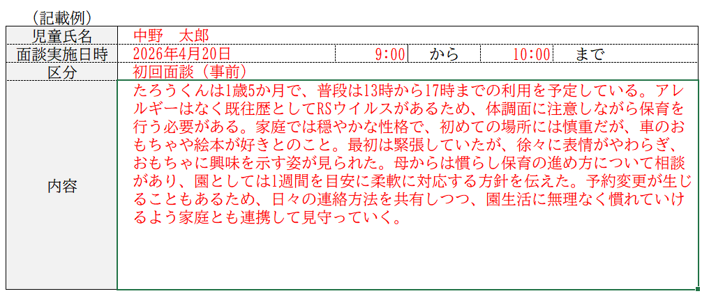

児童氏名
面談実施日時 | から | まで
区分
内容

児童氏名
面談実施日時 | から | まで
区分
内容

児童氏名
面談実施日時 | から | まで
区分
内容

児童氏名
面談実施日時 | から | まで
区分
内容

